语法
介绍 | https://ask.dcloud.net.cn/docs/#//ask.dcloud.net.cn/article/35357
 | 1. 执着于更快一步的理念，hx的左侧项目管理器是单击响应而不是双击。
 | 2. 单击展开目录，单击预览文件，双击打开文件。
 | 3. 预览文件时顶部标签卡是斜体的，此时继续预览其他文件会替换预览标签卡。双击文件后标签卡为正体，不会被替换。预览的文件一旦开始编辑，也会自动变为正式打开状态。
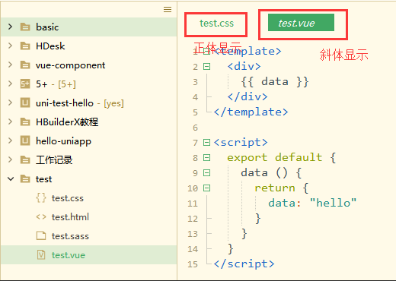

 | 4. 项目管理器默认是不显示图标的，可以将鼠标移到项目管理器区域，右上角会悬浮菜单，在里面可以选择显示图标。HBuilderX支持业内多种图标插件，可以在工具-插件安装中找到更多图标插件。
 | 5. hx的文件保存是免丢失的，并且有热退出功能。所谓热退出，就是关闭hx时不要保存文件。再次打开时仍然是之前的状态。未保存的文件也会继续原样展现。
 | 6. hx默认带有每30秒保存一次临时文件的策略（可以在设置里调节时间间隔）
 | 7. 不管是关闭hx，还是断电、崩溃，临时文件始终会自动保存。
 | 8. 前端预编译型语言越来越多，每次保存都触发编译比较消耗资源，有了hx，可以专注写代码而不需要隔一会按一下ctrl+s，需要编译时再保存，或编辑多个文件后按ctrl+alt+s全部保存。
 | 语法提示
 | 拥有自研的世界级语法分析引擎一直是HBuilder系列产品傲视业内的资本。
 | 但前端框架众多，框架的语法提示需要加载单独的语法提示库。
 | 框架语法提示库是在页面的右下角选择。（如下图示例）

 | 注意：
 | 1. 框架语法库是挂在项目下的，一个项目加载了一个框架语法库后，这个项目下所有js文件或HTML文件都会在代码助手提示这个框架的语法。
 | 2. 但如果一个文件是单独从硬盘打开，没有整项目拖入hx，那么此时无法加载框架语法库。
 | 代码助手

 | hx的代码助手，可以按alt+数字选择直接选择某个项目，类似中文输入法数字选词 （如下图示例）

 | 语法帮助

 | 光标放到某api处，按下F1，就可跳转到这个api的官方手册。目前支持vue、uni-app、5+等api （如下图示例）

 | 编辑器与项目管理器的同步

 | hx默认是打开的标签卡和项目管理器自动关联，切换标签卡时项目管理器也会跟随变化，如不需要此功能，可以将鼠标移到项目管理器区域，右上角会悬浮菜单，在里面可以取消“与编辑器同步”。（如下图示例）
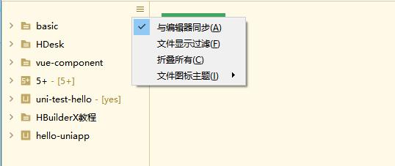

 | 一般多项目时建议取消同步功能。
 | 取消同步后，如需手动定位标签卡所在的项目，可以对编辑器点右键-“在项目管理器中定位”。（如下图示例）

 | 多光标

 | hx支持多光标，按 ctrl+鼠标左键 就可增加一个光标，ctrl+鼠标右键 可取消一个光标或选区。（如下图示例）

 | 还可以选择相同词。ctrl+e (mac是cmd+d)可选中相同的词做批处理。（如下图示例）

 | 多光标是极客必备工具，高级技巧请参考：https://ask.dcloud.net.cn/docs/#//ask.dcloud.net.cn/article/13191
 | 列选择

 | hx的列选择，是alt+鼠标拖选。或者用快捷键ctrl+alt+↑或↓。（如下图示例）

 | 着色高亮

 | 当你打开一个不认识的文档时，即hx的无法高亮着色，可以在右下角选择使用其他编辑器打开。
 | 当你打开一个文件编码错乱，产生乱码时，也可以在右下角选择编码重新打开。（如下图示例）

 | 文件快速打开

 | 在顶部工具栏直接搜索工程下的文件名并打开，或者使用快捷键ctrl+p。（如下图示例）

 | 比较常用的文件，可以在工具栏里添加到收藏夹。（如下图示例）

 | ctrl+p也是标签卡管理的重要工具，屏幕窄看不清左右打开的标签时，可以用它来浏览所有以打开的标签
 | 目录内搜索

 | 项目管理器点右键，选：查找字符串(当前目录)，可在该目录下所有文件中搜索字符串（如下图示例）

 | 缩进调整

 | hx默认使用tab缩进，tab长度为4个空格。
 | 如果你需要调整缩进长度，比如tab长度为2个空格，在工具设置-编辑器中调整。（如下图示例）

 | 如果不喜欢使用tab而喜欢使用空格，也可以在设置中调。注意这个调节只是编辑器里敲tab按键时转为了空格，格式化时仍是tab。
 | 调节格式化设置，参考菜单工具-插件配置。hx支持几种格式化插件，他们都有自己的配置定义文件，请按插件配置中的说明修改设置。（如下图示例）

 | 比如格式化插件Formator-Prettier，它的配置文件为：【工具】【插件配置】【formator-frettier】【formator.config.js】（如下图示例）
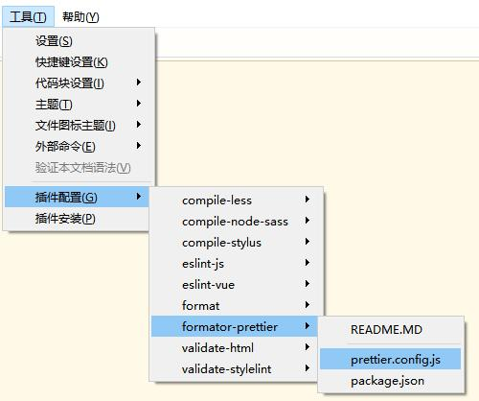

 | 在菜单编辑-缩进中，可文件的缩进从tab转空格或从空格转tab。
 | 语法校验

 | hx的语法校验都是插件，在工具插件安装中选择各种校验插件，不同语言的校验插件不一样。安装校验插件后，保存文件时会自动执行语法校验。（如下图示例）
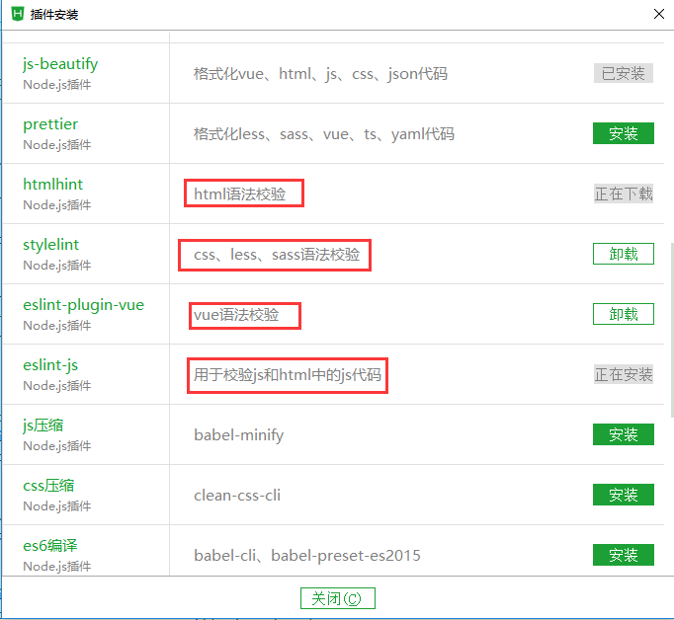

 | 校验概要结果会显示在状态栏，比如有2个错误（如下图），可以按F4切换到不同的错误处，画有红波浪线（如下图），鼠标移到红波浪线上会显示具体的错误信息。（如下图示例）
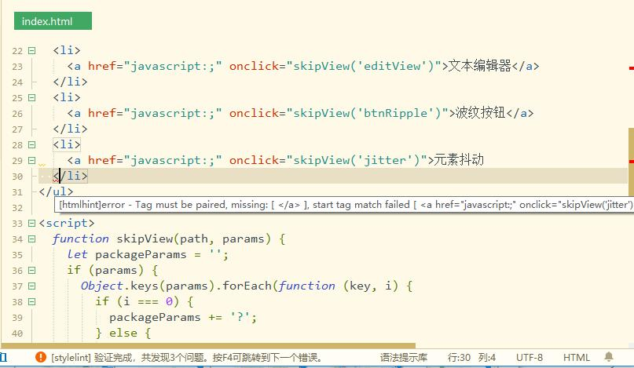

 | 你也可以不保存，直接点菜单工具-验证本文档校验语法 来进行校验。（如下图示例）

 | svn/git项目导入

 | 以git为例：（git项目：需要安装git插件、以及TortoiseGit、并配置ssh秘钥）（如下图示例）

 | 预编译器(less/sass)

 | 在【菜单】-->【插件安装】里有各种语言的预编译器，比如less、ts等。安装预编译器后，hx下的所有项目均可用共用。
 | sass示例： （如下图示例）
 | 预编译器安装后使用入口在外部命令菜单中

 | sass/less插件配置小技巧：
 | less、sass可以在插件配置里，配置为保存文件时自动编译。
 | 安装less或sass插件后，进入菜单【工具】【插件配置】【compile-less】,点击package.json文件，将onDidSaveExecution修改为true。注意修改后需要重启HBuilderX才能生效
 | 复制代码复制代码{
 | "onDidSaveExecution": true
 | }

